Chi tiết địa chất
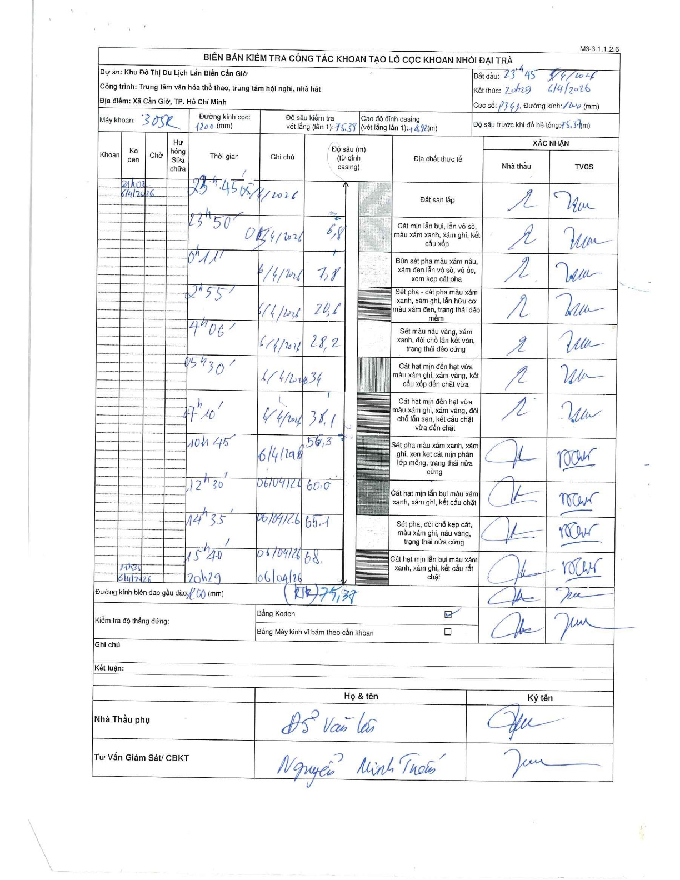
Dự án | Cần Giờ
Hạng mục | Trung tâm văn hóa thể thao, trung tâm hội nghị, nhà hát
Tên bộ phận | Xã Cần Giờ, TP. Hồ Chí Minh
Số hiệu cọc | P343
Tên Máy khoan | SGCT-KCN0002
Đường kính | D1200
Bắt đầu thi công | 23:45 05/04/2026
Kết thúc thi công | 20:29 06/04/2026

Địa chất TT | Đường kính | Mô tả lớp thiết kế | Từ (h) | Đến (h) | Cao độ từ | Cao độ đến | T.Gian (h) | Dài (m) | V (m/h) | Ghi chú
Đất san lấp | D1200 | Đất san lấp | 23:45 05/04/2026 | 23:50 05/04/2026 | 0 | -6.8 | 0.08 | 6.8 | 81.6
2 | D1200 | Cát mịn lẫn bụi, lẫn vỏ sò, màu xám xanh, xám ghi, kết cấu xốp | 23:50 05/04/2026 | 00:11 06/04/2026 | -6.8 | -7.8 | 0.35 | 1 | 2.86
3 | D1200 | Bùn sét pha màu xám nâu, xám đen lẫn vỏ sò, vỏ ốc, xen kẹp cát pha | 00:11 06/04/2026 | 02:55 06/04/2026 | -7.8 | -20.6 | 2.73 | 12.8 | 4.68
4 | D1200 | Sét pha - cát pha màu xám xanh, xám ghi, lẫn hữu cơ màu xám đen, trạng thái dẻo mềm | 02:55 06/04/2026 | 04:06 06/04/2026 | -20.6 | -28.2 | 1.18 | 7.6 | 6.42
5 | D1200 | Sét màu nâu vàng, xám xanh, đôi chỗ lẫn kết vón, trạng thái dẻo cứng | 04:06 06/04/2026 | 05:30 06/04/2026 | -28.2 | -34 | 1.4 | 5.8 | 4.14
6 | D1200 | Cát hạt mịn đến hạt vừa màu xám ghi, xám vàng, kết cấu xốp đến chặt vừa | 05:30 06/04/2026 | 07:10 06/04/2026 | -34 | -38.1 | 1.67 | 4.1 | 2.46
7 | D1200 | Cát hạt mịn đến hạt vừa màu xám ghi, xám vàng, đôi chỗ lẫn sạn, kết cấu chặt vừa đến chặt | 07:10 06/04/2026 | 10:45 06/04/2026 | -38.1 | -56.3 | 3.58 | 18.2 | 5.08
8 | D1200 | Sét pha màu xám xanh, xám ghi, xen kẹt cát mịn phân lớp mỏng, trạng thái nửa cứng | 10:45 06/04/2026 | 12:30 06/04/2026 | -56.3 | -60 | 1.75 | 3.7 | 2.11
9 | D1200 | Cát hạt mịn lẫn bụi màu xám xanh, xám ghi, kết cấu chặt | 12:30 06/04/2026 | 14:35 06/04/2026 | -60 | -65.1 | 2.08 | 5.1 | 2.45
10 | D1200 | Sét pha, đôi chỗ kẹp cát, màu xám ghi, nâu vàng, trạng thái nửa cứng | 14:35 06/04/2026 | 15:40 06/04/2026 | -65.1 | -68 | 1.08 | 2.9 | 2.68
11 | D1200 | Cát hạt mịn lẫn bụi màu xám xanh, xám ghi, kết cấu rất chặt | 15:40 06/04/2026 | 20:29 06/04/2026 | -68 | -75.37 | 4.82 | 7.37 | 1.53

ẢNH BIÊN BẢN GỐC

